CollectiveAccess
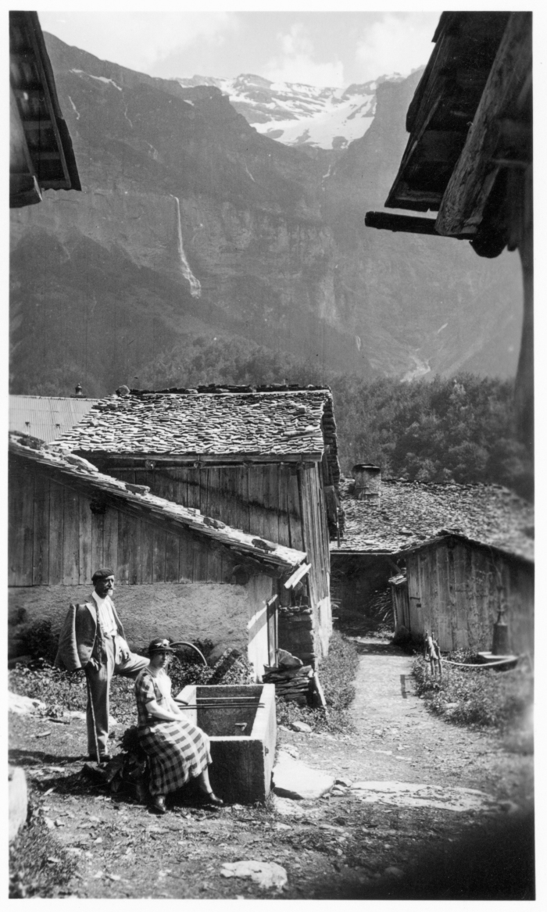
Image | Object | Description | Date
 | Photo dans le village du Frénalay (51-042) | Photo dans le village du Frénalay
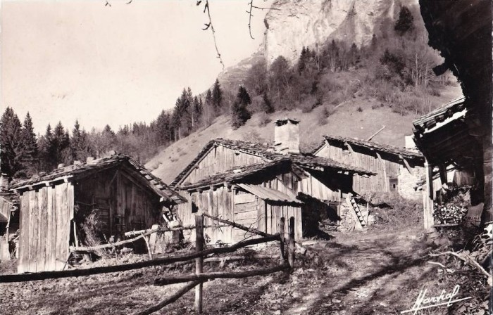 | Carte Postale du Frénalay (51-009) | Carte Postale du Frénalay
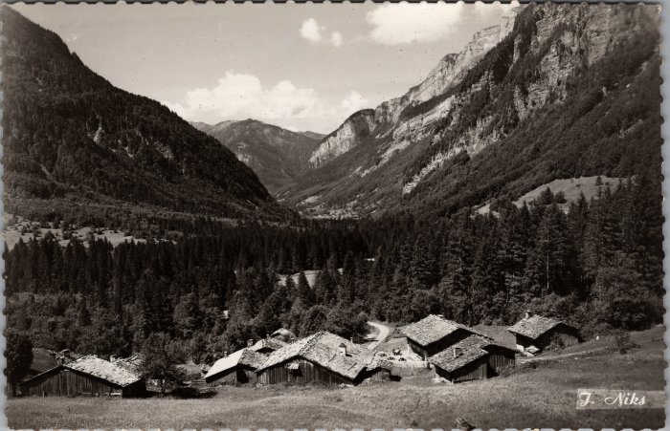 | Carte Postale du village du Frenalay (22-002) | Carte Postale du village du Frenalay
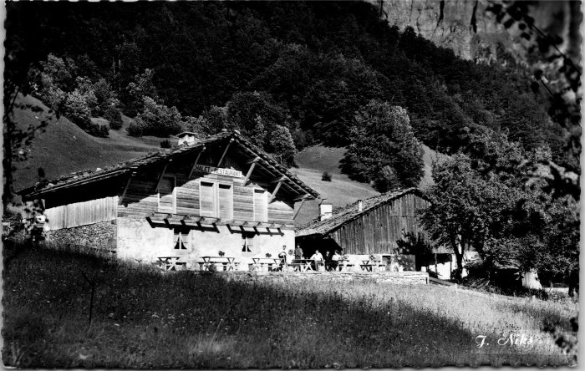 | Le Chalet Restaurant du Frénalay (2-4259) | Le Chalet Restaurant du Frénalay
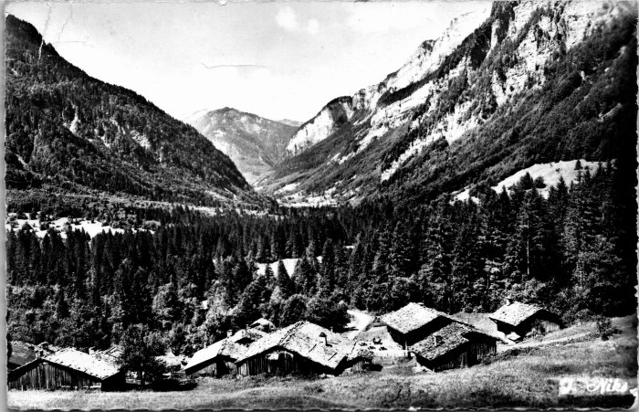 | Vue sur les chalets du Frénalay (2-4239) | Vue sur les chalets du Frénalay
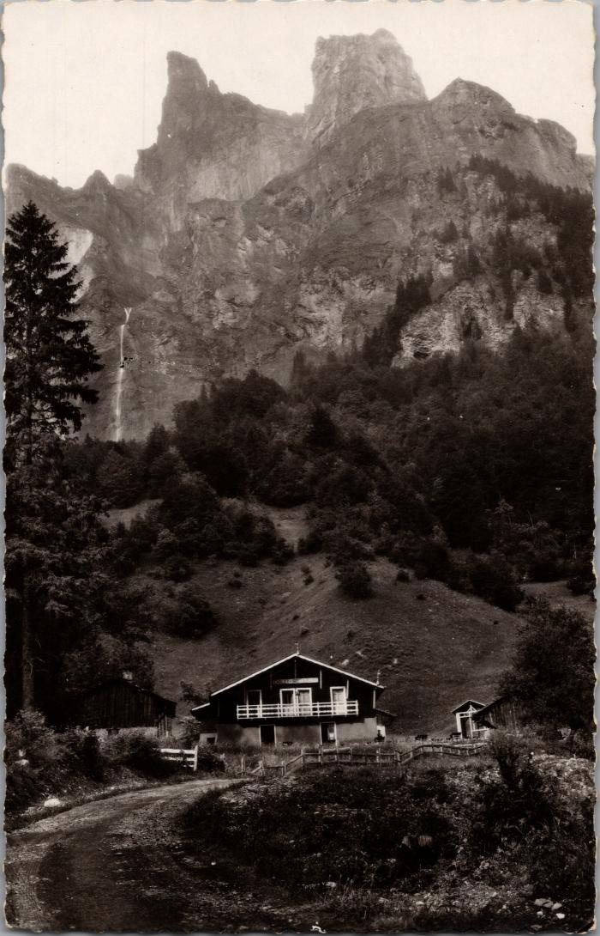
 | Les chalets du Frenalay sous la Corne du Chamois (2-1868) | Les chalets du Frenalay sous la Corne du Chamois
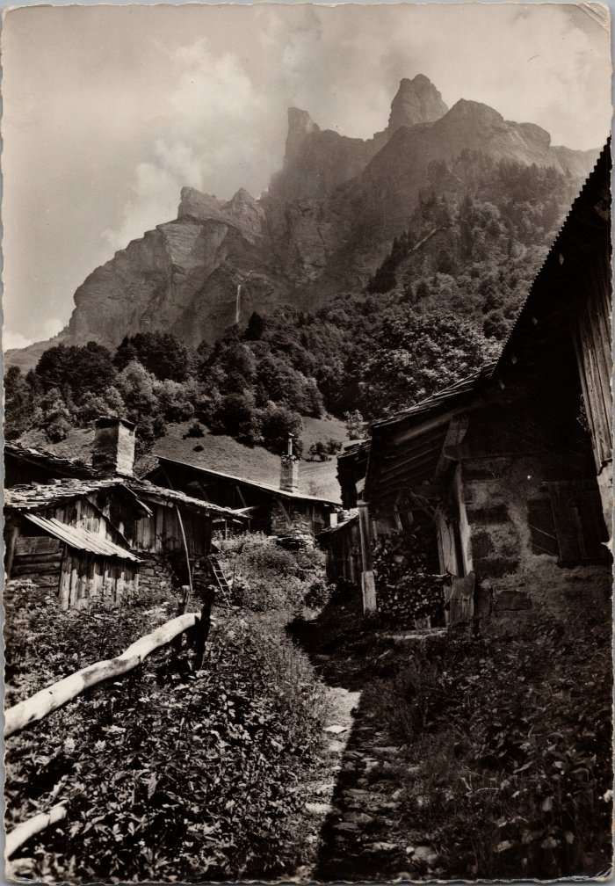
 | Photos dans le village du Frenalay (2-1760) | Photos dans le village du Frenalay

